титульный лист
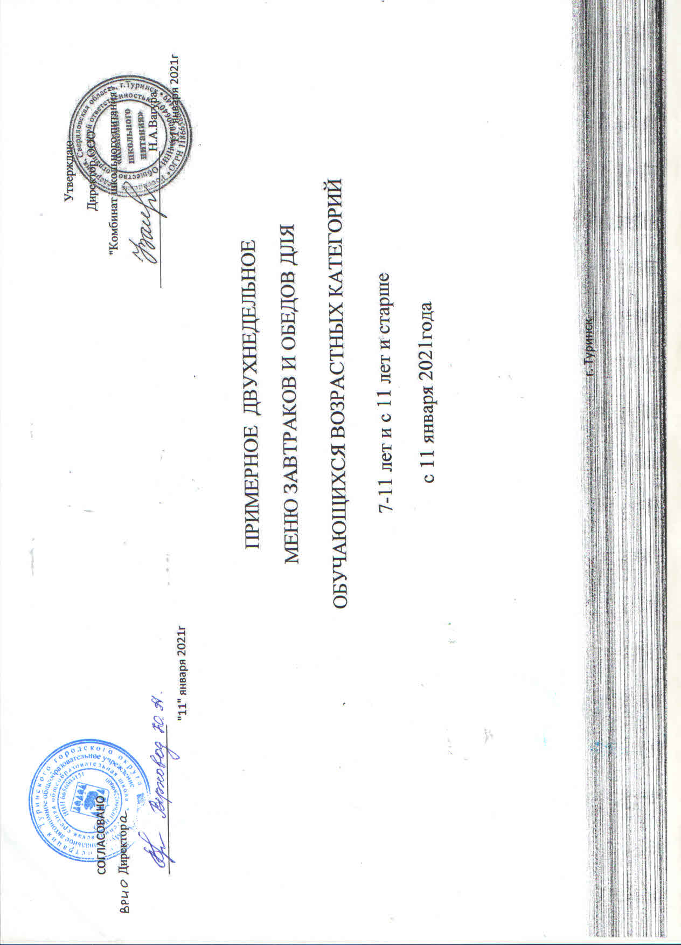
 |  |  | Утверждаю
 |  |  | Директор ООО
СОГЛАСОВАНО |  |  | "Комбинат школьного питания"
Директор
 |  |  | ______________________Н.А.Вагура
________________________ |  |  | "11" января 2021г
"11" января 2021г

 |  | ПРИМЕРНОЕ ДВУХНЕДЕЛЬНОЕ

 | МЕНЮ ЗАВТРАКОВ И ОБЕДОВ ДЛЯ

 | ОБУЧАЮЩИХСЯ ВОЗРАСТНЫХ КАТЕГОРИЙ

 | 7-11 лет и с 11 лет и старше

 | с 11 января 2021года

 |  | г. Туринск

